参加申込書
管理No.T720 |  |  |  |  |  |  | 申込締切日 | 2018-02-09
東京都トラック協会コンソーシアム 団体課題別人材力支援事業 集合研修 参加申込書

≪送信先≫ | FAX： 03-3342-5554 |  |  |  |  | （この用紙をFAXにてご送信ください）
 | E-mail：dantai-truck@manpower.co.jp |  |  |  |  | （添付し、メールにてご送信ください）

集合研修名

“また会いたい人”になる共感力向上セミナー
〜相手の感情をくみとり、より円滑な人間関係を築く〜
対象者 |  |  | 実施日時 |  |  |  | 会場
一般従業員 |  |  | 2018-02-23 | / | 金曜日 |  | 東京都トラック総合会館
 |  |  | 9:30 ～ 12:30 |  |  |  | 4F会議室

概要
 | 【研修内容】
 |  | 対人関係を深めるためには、相手の感情をくみとり、寄り添うことが大切です。
 |  | 本セミナーでは、声や表情から相手の感情のメッセージを受けとる方法や
 |  | 共感の気持ちを伝える方法など、人間関係を円滑にしていくための手法を
 |  | ご紹介いたします。
 |  | より円滑な人間関係を築いていきたいと考える方にオススメの研修です。

 | 【期待効果】

 |  | ➢相手に寄り添う共感力を高めることができます。
 |  | ➢対人応対のスキルに自信が持てるようになります。
 |  | ➢周囲との関係性が深まり、信頼関係を築けるようになります。

貴社名 |  |  |  | ご担当者名
 |  |  |  | ﾒｰﾙｱﾄﾞﾚｽ

参加者氏名 |  |  |  | 部署名
（ふりがな）
 |  |  |  | 役職

メールアドレス

参加者氏名 |  |  |  | 部署名
（ふりがな）
 |  |  |  | 役職

メールアドレス
【個人情報の取扱いについて】ご提供いただいた個人情報は、参加の確認、リマインドメール等の通知・連絡のために利用します。 それ以外の利用目的または法令等に基づく要請の範囲を超えた利用はしません。

集合研修 カリキュラム | １．相手の感情をくみとる方法（講義） ・対人関係を築く際に必要な「寄り添う」とはどういうことか ・自分自身の感情を正しく把握し、相手との違いを理解する ・声や表情から、感情のメッセージを受け取る ２．共感力を高め、相手に伝える（グループワーク） ・相手の感情を汲み取り、共感の気持ちを届ける ・相手に応じ、コミュニケーションをアレンジする

※カリキュラムは変更になる場合がありますことをあらかじめご了承ください。
集合研修 講師 | 講師：網野 麻里（あみの まり）
 | 【略歴】 | 新卒で大手クレジットカード会社へ入社。最上ランクカードの会員専属コンシェルジュとして配属となり、スーパーバイザー、チーフトレーナーを経験。１４年間、のべ１６万人以上の顧客対応の経験から、エグゼクティブとの信頼関係を構築する独自のコミュニケーション術を確立する。２０１１年同社独立後は、高級ブランド店での接客指導や企業研修、プレミアムサービスのコンサルティング、管理職向けコーチングなどを行っている。得意分野は顧客との関係性を築き、指名とリピートにつなげるコミュニケーション研修。


講師からの メッセージ | 人は、自分のことを理解し共感してくれる人に心を開きます。そのため、人と関係性を深め、コミュニケーションを円滑にするためには、相手の気持ちや感情をいかに引き出し、寄り添うことができるかが重要なポイントとなります。本セミナーでは講義だけではなく、グループワークなどを交え、職場ですぐに実践できるような手法をご紹介していく予定です。

会場
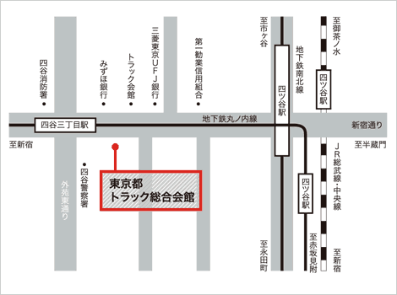
 |  |  |  | 〒160-0004 東京都新宿区四谷3-1-8
 |  |  |  | 東京メトロ丸ノ内線
 |  |  |  | 「四谷三丁目」駅下車 |  |  | 徒歩2分

 |  |  |  | JR総武線、中央線および
 |  |  |  | 東京メトロ丸ノ内線、南北線
 |  |  |  | 「四ツ谷」駅下車
 |  |  |  | 1番出口（赤坂口）より徒歩10分、タクシー約4分

※研修効果を高める為、一回の研修参加人数を |  |  |  | ≪お問合わせ先≫
限定させていただいております。 お申込みいただいた時点で |  |  |  |  | 東京都トラック協会コンソーシアム
既に定員に達していた場合、研修参加をお断りさせて |  |  |  |  | 事務局（マンパワーグループ内）
いただくこともありますので予めご了承ください。 |  |  |  | TEL | 03-3342-4760
※ご記入いただいた情報につきましては、本事業に関する |  |  |  | 住所 | 〒163-0437
ご連絡やご案内の範囲内にて利用いたします。 |  |  |  |  | 新宿区西新宿2-1-1 新宿三井ビル 37階
 |  |  |  | mail | dantai-truck@manpower.co.jp

